ej1
1-(AACB) en base 13 a decimal |  |  |  | 23827

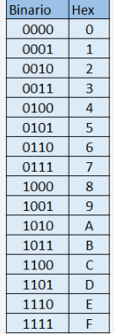
2197 | 169 | 13 | 1
10 | 10 | 12 | 11
3 | 2 | 1 | 0
13 | 13 | 13 | 13

2-(BF4C) en base 16 a decimal |  |  |  | 48972

4096 | 256 | 16 | 1
11 | 15 | 4 | 12
3 | 2 | 1 | 0
16 | 16 | 16 | 16

3-(9D8C) en base 14 a decimal |  |  |  | 27368

2744 | 196 | 14 | 1
9 | 13 | 8 | 12
3 | 2 | 1 | 0
14 | 14 | 14 | 14

4-(F7GA) en base 16 a decimal |  |  |  | ERROR |  |  | D

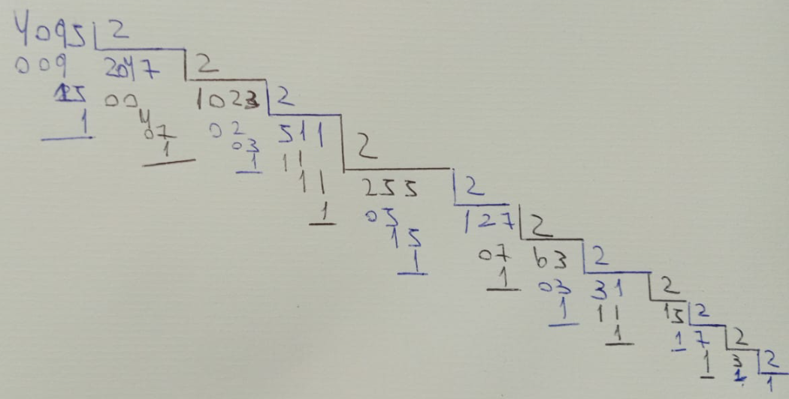
15 | 7 | 16 | 10
3 | 2 | 1 | 0
16 | 16 | 16 | 16

5- (FFF) en base 16 a binario |  |  |  | 4095 | => | 1111 1111 1111

 | 256 | 16 | 1
 | 15 | 15 | 15
 | 2 | 1 | 0
 | 16 | 16 | 16

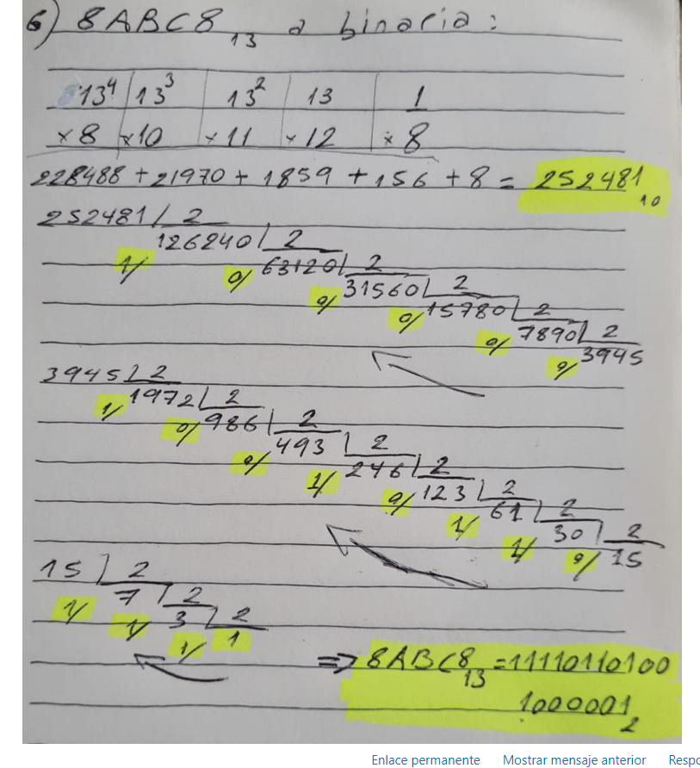
6- (8ABC8) en base 13 a binario |  |  |  | 252481 | =>

28561 | 2197 | 169 | 13 | 1
8 | 10 | 11 | 12 | 8
4 | 3 | 2 | 1 | 0
13 | 13 | 13 | 13 | 13

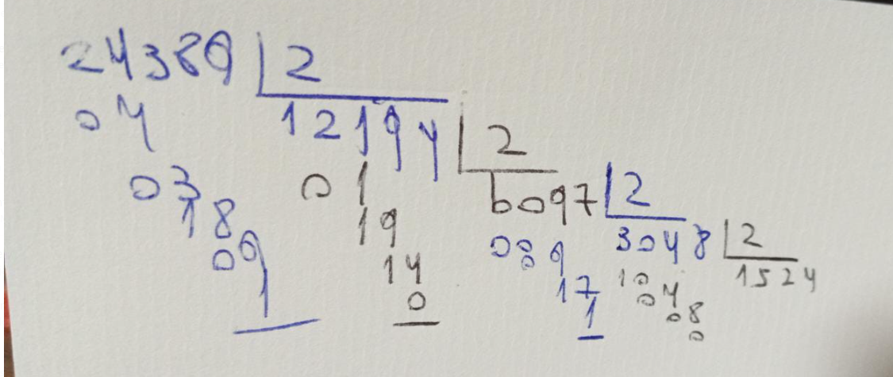

7-(5F45) en base 16 a binario |  |  |  | 24389 | =>

4096 | 256 | 16 | 1
5 | 15 | 4 | 5
3 | 2 | 1 | 0
16 | 16 | 16 | 16

8-(G4F7) en base 18 a binario |  |  |  | 94885

5832 | 324 | 18 | 1
16 | 4 | 15 | 7
3 | 2 | 1 | 0
18 | 18 | 18 | 18

ej2
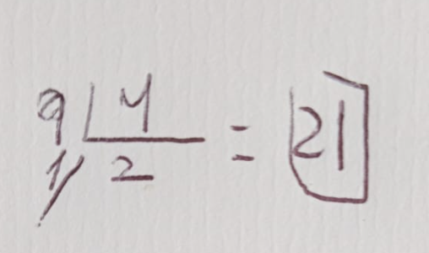
1-Pasar el número 1001 en base 2 a base 4 |  |  |  | 9 | =>

8 | 4 | 2 | 1
1 | 0 | 0 | 1
3 | 2 | 1 | 0
2 | 2 | 2 | 2

2- Pasar el número 104 en base 5 a base 10 |  |  |  | 29

 | 25 | 5 | 1
 | 1 | 0 | 4
 | 2 | 1 | 0
5 | 5 | 5 | 5

3- Pasar el número 402 en base 2 a base 3. |  |  |  | ERROR

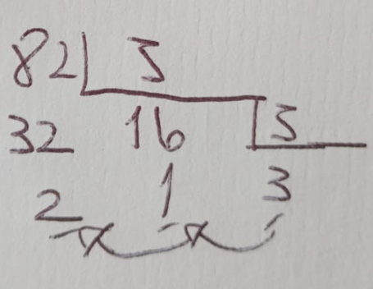

4- Pasar el número 145 en base 7 a base 5. |  |  |  | 82 | =>

 | 49 | 7 | 1
 | 1 | 4 | 5
 | 2 | 1 | 0
7 | 7 | 7 | 7

5- Pasar el número 145 en base 5 a base 7. |  |  |  | ERROR

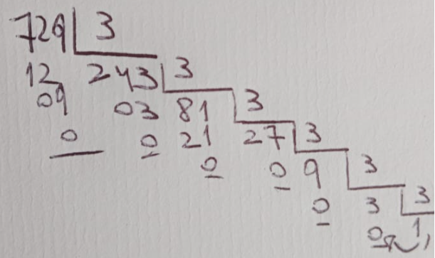

6- Pasar el número 1000 en base 9 a base 3. |  |  |  | 729 | =>

729 | 81 | 9 | 1
1 | 0 | 0 | 0
3 | 2 | 1 | 0
9 | 9 | 9 | 9
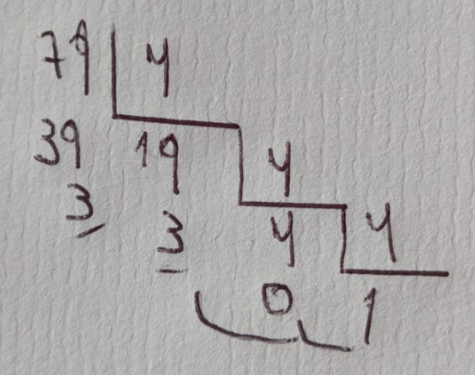

7- Pasar el número 87 en base 9 a base 4. |  |  |  | 79 | =>

 |  | 9 | 1
 |  | 8 | 7
3 | 2 | 1 | 0
9 | 9 | 9 | 9

8- Pasar el número 102 en base 5 a base 3. |  |  |  | ERROR

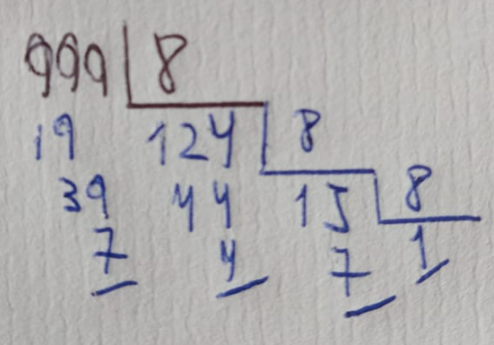

9-Pasar el número 999 en base 10 a base 8. |  |  |  | 0 | =>

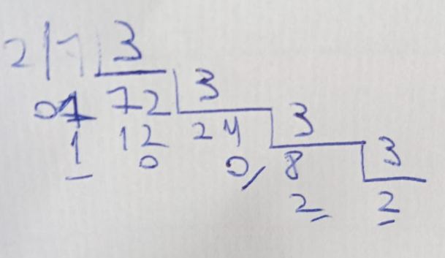
10- Pasar el número 11011001 en base 2 a base 3. |  |  |  | 217

128 | 64 | 32 | 16 | 8 | 4 | 2 | 1
1 | 1 | 0 | 1 | 1 | 0 | 0 | 1
7 | 6 | 5 | 4 | 3 | 2 | 1 | 0
2 | 2 | 2 | 2 | 2 | 2 | 2 | 2

